CEDULA 2026 E4
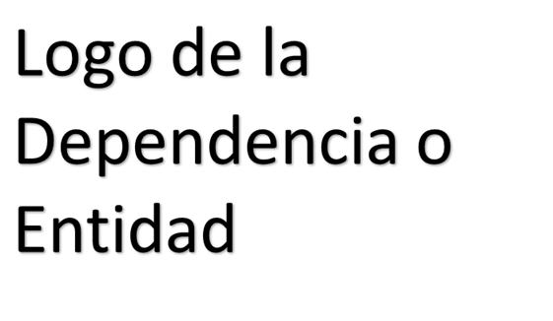
 | CÉDULA DE AVANCE DE CUMPLIMIENTO DE LOS OBJETIVOS Y METAS
 | MUNICIPIO DE BENITO JUÁREZ QUINTANA ROO
 | PERÍODO QUE SE INFORMA: DEL 1 DE ENERO AL 31 DE MARZO DE 2026

PROGRAMA PRESUPUESTARIO ANUAL:
NIVEL MIR CON RESUMEN NARRATIVO | NOMBRE DEL INDICADOR | SENTIDO DEL INDICADOR | FRECUENCIA DE MEDICIÓN | METAS-AVANCE |  |  |  |  |  |  |  | JUSTIFICACIONES
 |  |  |  | META ANUAL PROGRAMADA | ACUMULABLE SI/NO | PROGRAMADO Y REALIZADO EN EL PERIODO |  |  |  | AVANCE DE LA META PROGRAMADA
 |  |  |  |  |  | 1er TRIM | 2do TRIM | 3er TRIM | 4to TRIM | TRIM | ANUAL
F- 4.XX.1: Contribuir a promover un crecimiento económico inclusivo y equitativo, garantizando que el desarrollo genere beneficios para toda la sociedad, con especial atención a los sectores más vulnerables, mediante la implementación de políticas de acceso a oportunidades, fortalecimiento del empleo y fomento a la economía local. | I_PROS_COM_JUS_SOC: Índice de Prosperidad Compartida y Justicia Social | Ascendente | Trianual | No Aplica | NO | NA | - | - | - | NA | NA | Meta Trimestral: Se considera que no aplica para el primer trimestre del 2026, debido a que es un Índice de nueva creación para el eje 4 Prosperidad Compartida y Justicia Social y que tiene una periodicidad trianual sin línea base y con una meta establecida hasta diciembre 2027, fecha en que se verificará si la meta programada se logró. Meta Anual: Se considera que no aplica para el primer trimestre del 2026, debido a que es un Índice de nueva creación para el eje 4 Prosperidad Compartida y Justicia Social y que tiene una periodicidad trianual sin línea base y con una meta establecida hasta diciembre 2027, fecha en que se verificará si la meta programada se logró.
 |  |  |  |  |  | NA | NA | NA | NA
EJEMPLO DE FORMULACIÓN |  |  |  |  |  |  |  |  |  | ND | ND

P-

C-

A-

A-

ELABORÓ (nombre, cargo y firma) |  |  |  |  | REVISÓ Dr. Enrique E. Encalada Sánchez Dirección de Planeación de la DGPM |  |  |  |  |  | AUTORIZÓ NOMBRE, CARGO Y FIRMA

